美术需求
一、客服入口

二、客服界面
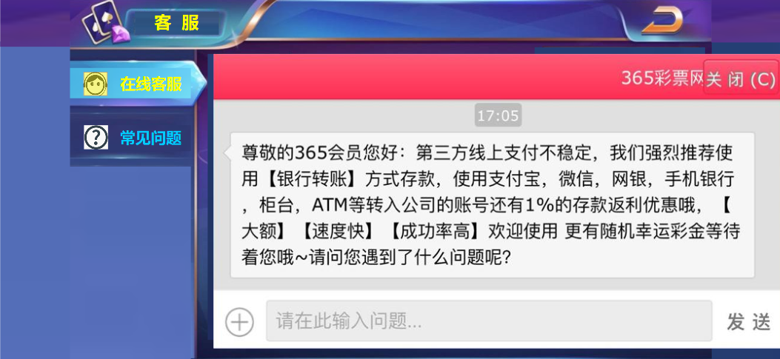
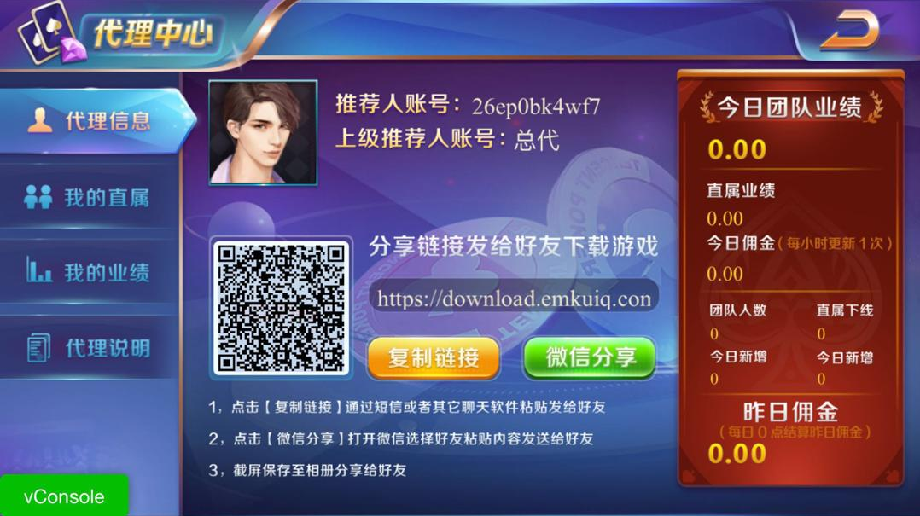

尺寸为145*90
多出的尺寸145*90
请用背景补充
两边一样，中间尺寸为1334*750
 |  |  | 1624*750 |  | 代理系统

2.1 | 界面尺寸:请用1624*750进行设计，样式、尺寸与充值系统保持一致即可，需要支持全屏适配
2.2 | 左上角:图标+客服标题
 |  | 图标:复用代理系统的图标与小动画即可
 |  | 标题:客服做美术字，同时客服的外框与文字长度匹配

 |  |  |  | 匹配参考

2.3 | 右上角:返回按钮,复用即可，有普通和点击两态，点击后返回大厅

2.4 | 中间左边:目前有图标+小标题
 |  | 图标:需要设计客服和常见问题的图标，样式可看参考图，风格与大厅一致即可，图标有选中和普通两态

 |  | 小标题:在线客服+常见问题，大小与其他系统界面一致即可，需要有选中和普通两种字体
 |  | 菜单下方需要预留空间，支持以后拓展其他菜单选项，同时需要做需要做背景设计

2.5 | 中间右边:在线客服的链接弹框
 |  | 需要美术提供普通与长屏的全屏比例，支持程序做链接网站显示
 |  | 方案2:可以给链接做个外框，固定长框比例，程序摆放时根据适配居中显示即可
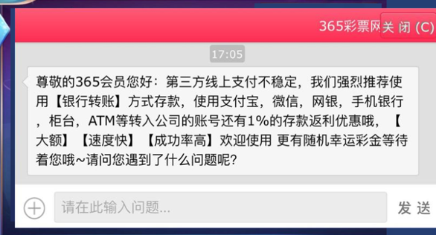
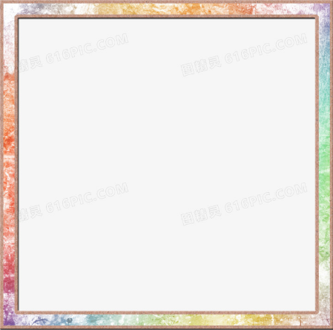
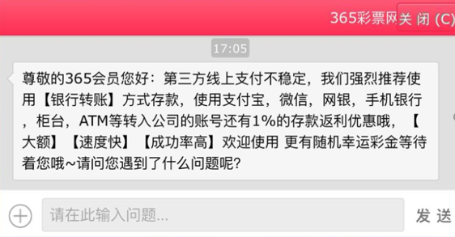

 |  | 常见问题:文字+背景
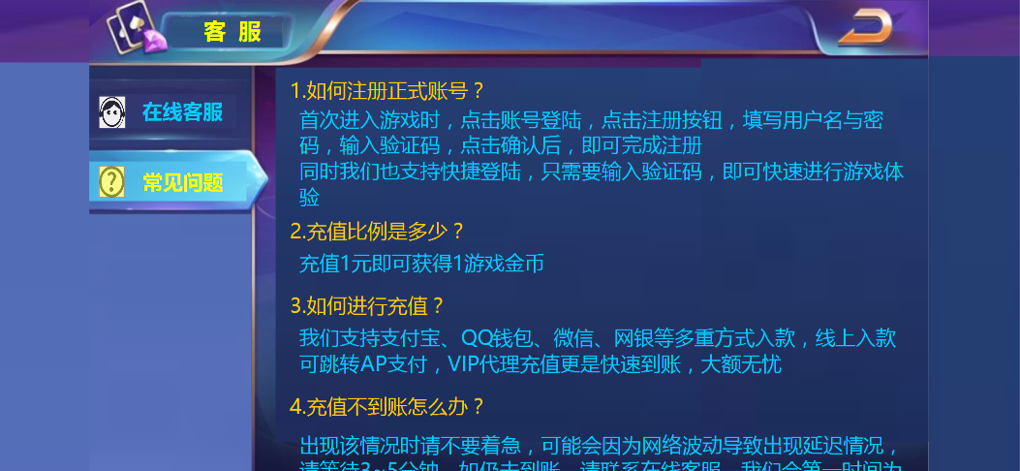

 |  | 文字:程序字，需要提供两种颜色，字体大小显示清楚即可，需要提供文案换行的字符数量，支持程序设置
 |  | 背后需要做背景设计，可复用其他系统背景
 |  | 注意:排版的时候需要底部留有一半字显示，提示玩家可拖动屏幕

